Erläuterungen
 | Erläuterungshilfen zum Ausfüllen des Antrages

Der Fachbereich 51.7 Kindertageseinrichtung und Fördermittel überprüft in dieser Anlage zum Antrag der Eltern auf Unterstützung die Angaben des Trägers zur Kindertageseinrichtung.
Die Bedingungen ergeben sich aus der Vereinbarung zur Integration von Kinder mit Behinderung (Verordnung) zwischen dem Hessischen Städte- und Landkreistag, dem Hessischen Städte- und Gemeindebuund, sowie der Liga der Freien Wohlfahrtspflege Hessen.
Stammdaten Integration
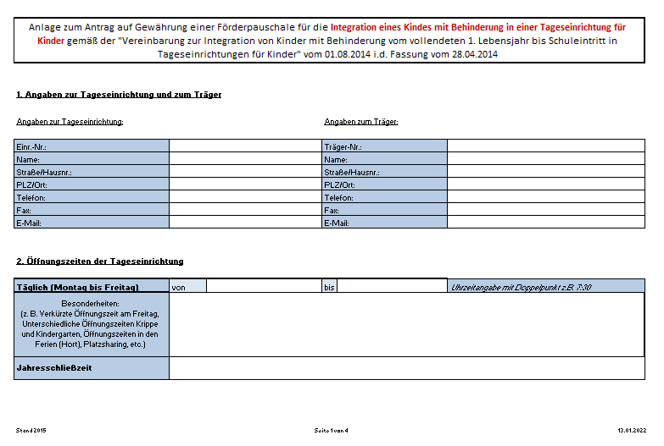

Erforderliche Angaben
zur Trägerschaft und zur Kindertageseinrichtung.
Bitte achten Sie darauf, ob sich Tel./ Fax oder Email Angaben verändert haben

Bitte tragen Sie hier die Öffnungszeiten der Kindertageseinrichtung ein.

Bitte vermerken Sie hier die Besonderheiten der Öffnungszeiten.
Beispiele:
Freitags hat die Krippe nur bis 15 Uhr geöffnet.
Die Kita schließt Freitags bereits um 16 Uhr.
Der Hort bietet in den Ferien folgende Öffnungszeiten

Bitte tragen Sie hier die Schließzeiten der Einrichtung mit der Angabe in Tagen ein.
Beispiel:
Fasching 2 Tage
Sommerferien 15 Tage
4 Pädagogische Tage

Erforderliche Angaben
zum beantragten Kind und seiner speziellen Bedürfnisse. Sowie Angaben für die Bedingungen die sich aus der Vereinbarung zur Integration von Kindern mit Behinderung ergeben. U.a.
Gruppengröße
Integrationsstunden
Bitte benennen Sie hier die Art der Behinderung und welche Anforderungen es an die Einrichtung stellt.
Unter Ziffer 4.3 nennt die Verordnung die Bedingungen zum Raumprogramm. U.a sind Räume zur Differenzierung vorzuhalten. Des Weiteren muss die Einrichtung bei mehr als 3 Kinder mit Behinderung in der Einrichtung über einen Mehrzweckraum (Bewegungsraum) verfügen.
Beispiel:
Sprachstörung: Therapieraum für Kleingruppenarbeit
Bewegungsstörung: Turn-, Bewegungsraum
Sehbehinderung: spezielle Lichtverhältnisse in den Räumen

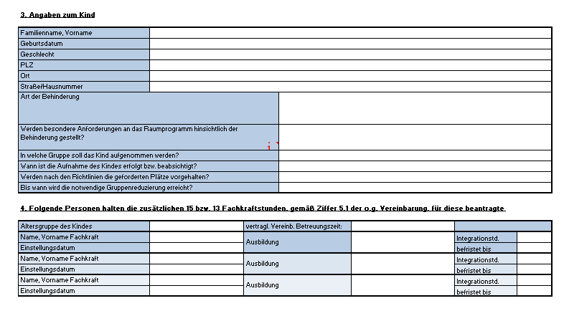

Die Vereinbarung benennt unter Ziffer 4.5 die Gruppengröße und die Anzahl der möglichen Kinder in einer Kindergartengruppe. Sie gibt zur Sicherung der Quallität der Bildung, Erziehung und Betreuung eine Gruppenreduzierung vor. Die Erläuterung hierzu entnehmen Sie bitte dem Reiter Gruppenreduzierung Integration

Die vertraglich vereinbarte Betreuungszeit bezieht sich auf die Mittelwerte für die Berechnung. Möglich sind:
bis zu 25 Std. = 22,5 Std.;
mehr als 25 bis zu 35 Std. = 30 Std.;
mehr als 35 bis unter 45 Std. = 42,5 Std.;
45 Std. und mehr = 50 Std.
Die Einzutragende Altersgruppe sind:
0 - 3 Jahre
3 - Schuleintritt
Hortkind

Ziffer 5 der Vereinbarung benennt, dass zur Sicherstellung der zusätzlichen Hilfen zusätzliche Stunden in der Einrichtung vorzuhalten sind.
Ziffer 5.1 benennt die zusätzlichen Stunden.
Für jedes Kind unter drei Jahren sind 13 Stunden in der Regel vorgesehen.
Für jedes Kind über drei Jahren sind 15 Stunden in der Regel vorgesehen.
DIe Stunden können auf mehrere Personen aufgeteilt werden.
Ziffer 5.2 der Vereinbarung erläutert die anerkannten Berufsgruppen.
Hier gelten zum einen die gesetzlichen Fachkräfte nach § 25b HKJGB. Darüber hinaus können Fachkräfte über die Fachaufsicht genehmigt werden die eine qualifizierte Ausbildung vorweisen, die den individuellen Bedarf des Kindes deckt.

Anlage Personal

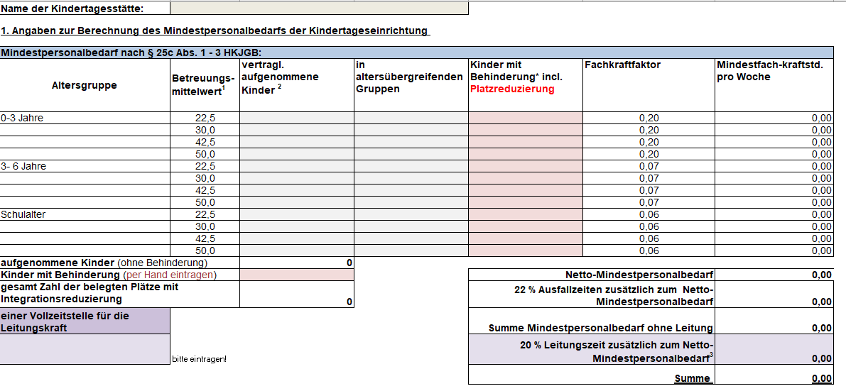
Der Netto-Mindestpersonalbedarf gemäß § 25c HKJGB
ist kindbezogen zu errechnen und richtet sich nach:
- der Zahl der vertraglich aufgenommenen Kinder in der Einrichtung,
- dem Alter der Kinder (hieraus ergibt sich der für das Kind maßgebliche Fachkraftfaktor) und
- ihrer vertraglich festgelegten Betreuungszeit (hieraus ergibt sich der für das Kind maßgebliche Betreuungsmittelwert

Zusätzlich zu den errechneten kindbezogenen Zeiten (Netto-Mindestpersonalbedarf) sind weitere Stunden gesetzlich vorgegeben.
- § 25c Abs. 1 HKJGB benennt den einen Pauschaler Anteil von 22 % für Ausfallzeiten des Fachpersonals durch Krankheit, Urlaub, Fortbildung etc.
- Zeiten für die unmittelbare pädagogische Arbeit (Kinderfreie Zeit für Vorbereitungzeiten und Teamsitzungen, etc.) ist hierin nicht enthalten.
- sowie 20 % für die Freistellung der Kita-Leitung vom unmittelbaren Gruppendienst gemäß §25c Abs, 3 HKJGB.
Diese sind bis zu einem max. im Umfang von 1,5 Vollzeitstellen hinzuzurechnen.

¹Betreuungsmittelwerte
der vertragl. oder satzungsgemäß vereinbarten wöchentl. Betreuungszeit der Kinder
bis zu 25 Std. = 22,5 Std.;
mehr als 25 bis zu 35 Std. = 30 Std.;
mehr als 35 bis unter 45 Std. = 42,5 Std.;
45 Std. und mehr = 50 Std.

Hier tragen Sie bitte die vertraglich aufgenomme Kinderzahl in der jeweiligen Altersgruppe und dem Betreuungsmittelwert ein.
Sollten Sie Altersübergreifende Gruppen haben, dann tragen Sie diese Kinder in ihrer jweiligen Altersgruppe und Ihrem Betreuungsmittelwert in die zweite Spalte ein.
Die Summe der vergebenen Plätze darf die genehmigte Kinderzahl aus der Betriebserlaubnis nicht übersteigen
Zur Berechnung der Fachkraftstunden ist es notwendig, dass hier das Kind mit Behinderung und die damit verbundenen reduzierten Pläte angegeben werden. Zur Erläuterung s.a. Reiter Gruppenreduzierung Integration.

²Platzsharing
Teilen sich mehrere Kinder einen Platz, gelten diese als ein Kind, sofern die Summe der wöchentl. Betreuungszeit der einzelnen Kinder 50 Std./Woche nicht überschreitet. Der Fachkraftfaktor bestimmt sich dann nach dem Alter des jeweils jüngsten Kindes und der Betreuungsmittelwert nach der Summe der wöchentl. Betreuungszeit der einzelnen Kinder.
³Nach § 25c Abs. 3 HKJGB sind für die Leitungstätigkeit zusätzliche Zeiten im Umfang von 20 % des Netto-Mindestpersonalbedarfs vorzuhalten. Die Berechnung berücksichtigt die gesetzliche Vorgabe von maximal 1,5 Vollzeitstellen. Die entsprechende Stundenzahl wird auf Basis der Sollarbeitszeit berechnet.
Bitte Wählen Sie die Stunden einer Vollzeitstelle per Vorgabe aus.

Bitte trägen Sie hier per Hand die Anzahl der Kinder mit Behinderung in Ihrer Einrichtung ein.

Die Gruppengröße (§ 25d HKJGB) richtet sich grundsätzlich nach den Bestimmungen der Betriebserlaubnis. Der Berechnung ist kindbezogen geregelt.
Es gilt eine Obergrenze von maximal 25 Kindern in Kindergartengruppen und maximal 12 Kinder in Krippengruppen.
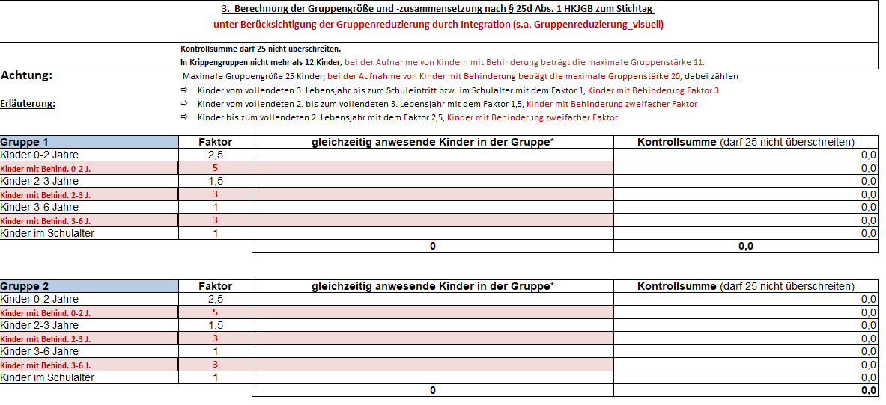

Jedem Kind wird zur Berechnung der Gruppengröße ein Faktor zugewiesen.
Kindergartenkindern und Hortkindern haben den Faktor 1.
Bei Krippenkindern wurde eine Unterteilung vorgenommen.
Kinder von 0-2 Jahre erhalten den Faktor 2,5.
Kinder von 2-3 Jahre haben den
Faktor 1,5.

Jedem Kind wird zur Berechnung der Gruppengöße ein Faktor zugewiesen.
Integrationskinder ab dem vollendeten 3. Lebensjahr werden mit dem 3-fachen Faktor nach §25d Abs.1 Nr.1 HKJGB berücksichtigt.
Integrationskinder im U3 Bereich werden mit dem 2-fachen Faktor nach §25d Abs.1 Nr.1 HKJGB berüc ksichtigt
Die Kontrollsumme berechnet sich mit der hinterlegten Formel zum Faktor der Kinder. Steigt die Zahl über 25 sind die Eingaben nicht korrekt.
Bitte beachten Sie die folgenden Hinweise:
In reinen Krippengruppen dürfen jedoch nicht mehr als maximal 12 Kinder betreut werden (§ 25d Abs. 1 Satz 3 HKJGB).
Durch den höheren Faktor bei Kindern mit Behinderung reduziert sich die maximale Anzahl der Kinder in der Gruppe.

Gruppenreduzierung Integration
Gruppenreduzierung bei einem Kind mit Behinderung in einer Kindergartengruppe (ab dem vollendeten 3. Lebensjahr) Gemäß Ziffer 4.5 der Vereinbarung zur Integration von Kindern werden Kinder ab dem vollendeten 3. Lebensjahr mit dem 3-fachen Faktor nach § 25d (1) Nr. 2 und Nr. 3 HKJGB berechnet. Die Gruppengröße darf bei Aufnahme von Kindern mit Behinderung jedoch 20 nicht überschreiten. Von daher reduziert sich die Gruppenstärke mit Aufnahme eines Kindes mit Behinderung auf 20 Kinder.

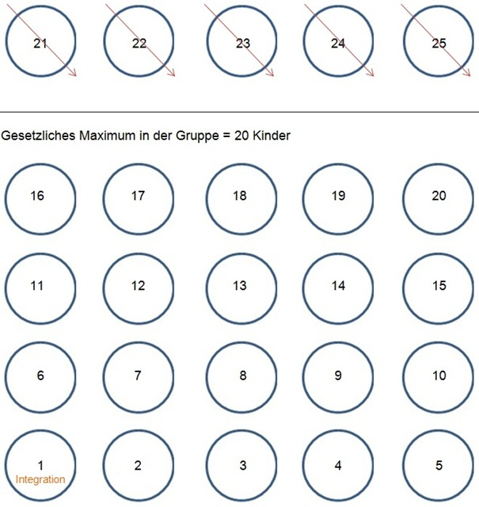

Das Kind mit Behinderung nimmt zur Berechnung der Fachkraftstunden somit 6 Plätze zu seinem vertraglich vereinbarten Betreuungsmittelwert ein.

Gruppenreduzierung bei zwei Kindern mit Behinderung in einer Kindergartengruppe (ab dem vollendeten 3. Lebensjahr) Gemäß Ziffer 4.5 der Vereinbarung zur Integration von Kindern werden Kinder ab dem vollendeten 3. Lebensjahr mit dem 3-fachen Faktor nach § 25d (1) Nr. 2 und Nr. 3 HKJGB berechnet. Die Gruppengröße darf bei Aufnahme von Kindern mit Behinderung jedoch 20 nicht überschreiten. Von daher reduziert sich die Gruppenstärke mit Aufnahme eines Kindes mit Behinderung auf 20 Kinder.

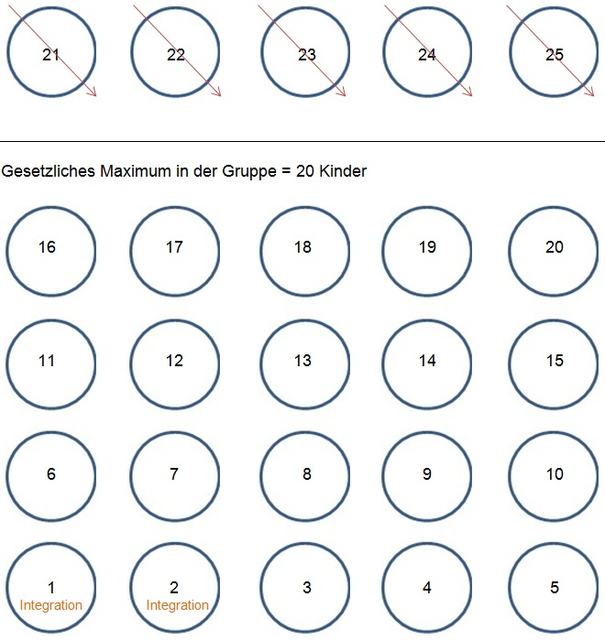

Das erste Kind mit Behinderung nimmt zur Berechnung der Fachkraftstunden somit 4 Plätze und das zweite Kind mit Behinderung 3 Plätze zu seinem vertraglich vereinbarten Betreuungsmittelwert ein.

Gruppenreduzierung bei drei Kindern mit Behinderung in einer Kindergartengruppe (ab dem vollendeten 3. Lebensjahr) Gemäß Ziffer 4.5 der Vereinbarung zur Integration von Kindern werden Kinder ab dem vollendeten 3. Lebensjahr mit dem 3-fachen Faktor nach § 25d (1) Nr. 2 und Nr. 3 HKJGB berechnet.

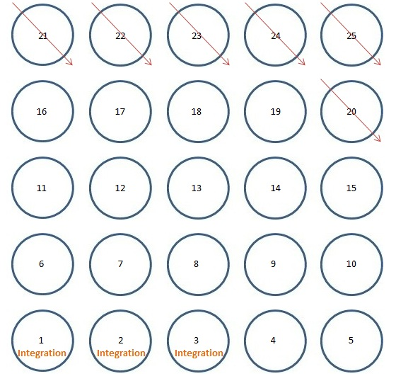

Jedes Kind mit Behinderung nimmt zur Berechnung der Fachkraftstunden somit 3 Plätze zu seinem vertraglich vereinbarten Betreuungsmittelwert ein. Die Gruppe reduziert sich auf 19 Kinder, inklusive der drei Kinder mit Behinderung.

Gruppenreduzierung bei vier Kindern mit Behinderung in einer Kindergartengruppe (ab dem vollendeten 3. Lebensjahr) Gemäß Ziffer 4.5 der Vereinbarung zur Integration von Kindern werden Kinder ab dem vollendeten 3. Lebensjahr mit dem 3-fachen Faktor nach § 25d (1) Nr. 2 und Nr. 3 HKJGB berechnet.

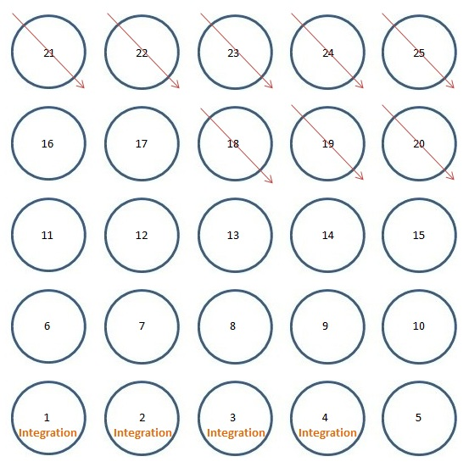

Jedes Kind mit Behinderung nimmt zur Berechnung der Fachkraftstunden somit 3 Plätze zu seinem vertraglich vereinbarten Betreuungsmittelwert ein. Die Gruppe reduziert sich auf 17 Kinder, inklusive der vier Kinder mit Behinderung.

Gruppenreduzierung bei fünf Kindern mit Behinderung in einer Kindergartengruppe (ab dem vollendeten 3. Lebensjahr). Gemäß Ziffer 4.5 der Vereinbarung zur Integration von Kindern werden Kinder ab dem vollendeten 3. Lebensjahr mit dem 3-fachen Faktor nach § 25d (1) Nr. 2 und Nr. 3 HKJGB berechnet.

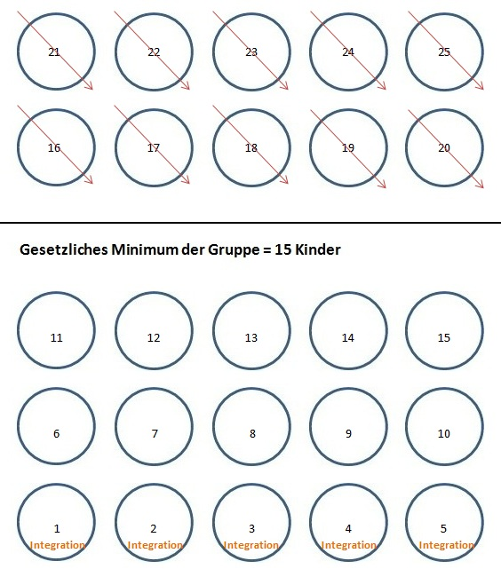

Jedes Kind mit Behinderung nimmt zur Berechnung der Fachkraftstunden somit 3 Plätze zu seinem vertraglich vereinbarten Betreuungsmittelwert ein. Die Gruppe reduziert sich auf 15 Kinder, inklusive der fünf Kinder mit Behinderung. Die Maximale Gruppenreduzierung durch die Aufnahme von Kindern mit Behinderung soll 15 nicht unterschreiten.

